상품제안서
스마텍 2WAY PD 고속 도킹형보조배터리 20W | 상품코드: S44396

 |  |  |  |  |  |  | 02-713-8555 | www.synergygift.co.kr
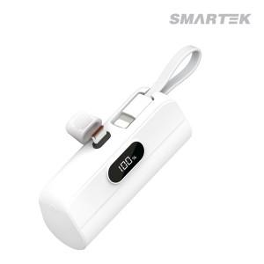

【상세/제작정보】

【인쇄/포장옵션】 | 실크, 레이저, 풀칼라 / 포장지포장

【공급단가】 | 수량 | 30~ | 100~ | 300~ | 1,000~ | 3,000~
*VAT별도 | C TO 8 | 7,540원 | 7,140원 | 6,850원 | 6,600원 | 6,450원
 | C TO C | 7,540원 | 7,140원 | 6,850원 | 6,600원 | 6,450원

【상품 URL】 | https://www.synergygift.co.kr:443/src/goods_detail.php?gdno=44396

